ばね荷重計算
d
ばね荷重・ばね定数 計算シート

① ばね定数計算（圧縮コイルばね）
項目 | 値 | 単位
横弾性係数 G （入力） | 78500.000 | N/mm²
線径 d （入力） | 1.000 | mm
D
圧縮前
有効巻数 n （入力） | 10.000 | 巻
コイル平均径 D （入力） | 10.000 | mm
ばね定数 k （自動計算） | 0.981 | N/mm

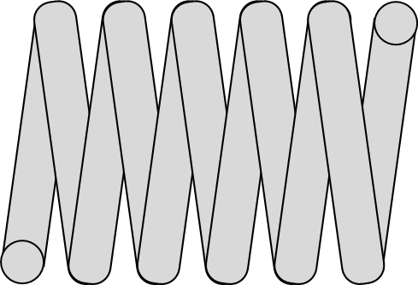
② ばね荷重計算
項目 | 値 | 単位
手入力ばね定数 k（任意入力） |  | N/mm
使用ばね定数 k （自動計算） | 0.981 | N/mm
たわみ量 δ （入力） |  | mm
圧縮後
ばね荷重 P |  | N

計算式
ばね定数 | k = G×d^4 / (8×n×D^3)
ばね荷重 | P = k×δ
δ
備考 | B13に手入力すると、その値を優先して荷重計算します。空欄なら自動計算のばね定数を使用します。

